상품제안서
쿨세트(쿨토시+쿨타올)폭염세트 | 상품코드: F27156

 |  |  |  |  |  |  | 02-412-0044 | www.easy1.co.kr
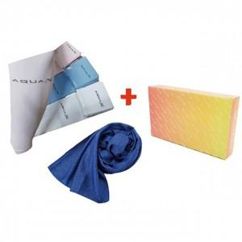

【상세/제작정보】 | 기본수량 미만 인쇄시 비용 추가. 인쇄비 별도 문의

【인쇄/포장옵션】 | / 포장지포장

【공급단가】 | 수량 | 150~ | 300~ | 500~ | 1,000~ | 3,000~
*VAT별도 | 단가 | 2,520원 | 2,470원 | 2,410원 | 2,370원 | 2,310원

【상품 URL】 | https://dev.easy1.co.kr:443/src/goods_detail.php?gdno=27156

